Sheet1
Scene No. | 2
Quest Title | 极致的料理 二
Quest Log | 完成任务
Map No. | 21
 | 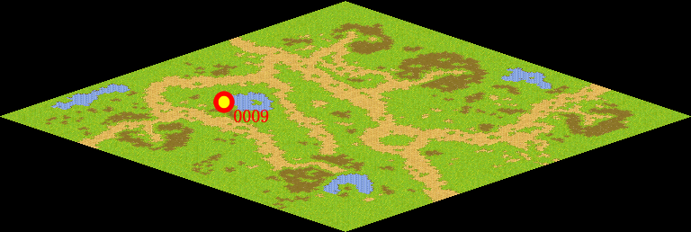
NPC No. | 9
Condition
Dialog | 谢谢，我这就做一份好吃的蘑菇盖饭。
Select | 完成
Result | 1 :关闭对话框 消除Qlog-0078-001 , 2 : 关闭对话框

ScriptFile | Qlog-0078-002.scr
 | Q0021-0078-002.scr

